1 versija
NACIONALINIS M.K. ČIURLIONIO DAILĖS MUZIEJUS
 |  | TIEKĖJAS: |  | UAB "Ekodora" |  |  | 2020-06-XX
A. IR P. GALAUNĖS NAMŲ VYDŪNO AL.2, KAUNE SIENELĖS, TINKO IR TERASOS
PAPRASTOJO REMONTO RANGOS DARBAI
 | Kainos skaičiuoklė |  |  |  |  |  | 3 PRIEDAS
Eil. Nr. | Darbų ir išlaidų aprašymas (apimtis) | Mato vnt. | Kiekis | SUMA (Eur be PVM) (6+7+8) | Darbas | Medžiagos | Mechanizmai

1 | 2 | 3 | 4 | 5 | 6 | 7 | 8
A. skyrius: ARDYMO, KASIMO IR IŠVEŽIMO DARBAI
1 | Mūrinių sienų išardymas | m3 | 5.10 | 694.51 | 592.67 |  | 101.84
2 | Grunto kasimas rankiniu būdu | m3 | 4.00 | 141.08 | 141.08
3 | Tinko likučių šalinimas nuo mūro, kolonų ir piliastrų | 100 m2 | 0.68 | 310.96 | 310.96
4 | Pagrindo po terasos grindimis iš betono ir žvyro išardymas | m3 | 0.50 | 85.54 | 60.39 |  | 25.15
5 | Statybinių šiukšlių išvežimas automobiliais-savivarčiais, pakraunant rankiniu būdu (iki 10 km) | t | 12.00 | 461.07 | 186.07 |  | 275.00
6 | Transportuojant statybines šiukšles už kiekvieną papildomą kilometrą pridėti | t | 12.00 | 73.56 |  |  | 73.56 | kontrol
A. SKYRIUS-Iš viso: |  |  |  | 1766.72 | 1,291.17 | 0.00 | 475.55 | 1,766.72
B. skyrius: MŪRO TERASOS REMONTAS
7 | Juostinių konstrukcijų iš plytų pakeitimas po esama sienele, papildant naujomis plytomis iki 75 % | m3 | 5.10 | 3332.62 | 2,457.21 | 646.87 | 228.54
8 | Gelžbetonio pakopų remontas užtaisant dideles išmušas | vnt. | 8.00 | 125.85 | 119.18 | 6.67
9 | Betoninių terasos grindų remontas, užtaisant iki 0,25 m2 ploto išmušas | m2 | 8.40 | 345.49 | 320.55 | 24.94
10 | Paviršių, kur prasiskverbia nespūdinis vanduo, mineralinė hidroizoliacija, nuplaunant ir išlyginant paviršių | 100 m2 | 0.38 | 1160.36 | 642.81 | 511.78 | 5.77
11 | Pastato išorinių paviršių gruntavimas voleliu sukibimą gerinančiais gruntais | 100 m2 | 0.69 | 137.43 | 49.99 | 87.42 | 0.02
12 | Labai geras fasadų sienų su angokraščiais tinkavimas kalkių-cemento skiediniu. | 100 m2 | 0.69 | 1456.98 | 1,248.70 | 184.41 | 23.87
13 | Fasadų sienų lygio paviršių tinko pertrynimas | m2 | 68.00 | 632.55 | 610.11 | 22.44
14 | Medinių ir plieninių detalių tvirtinimas parapetų apskardinimui | 100 m | 0.38 | 398.87 | 329.71 | 64.27 | 4.89
15 | Pagrindiniai resursai: plieninės detalės tvirtinimui | prvnt. | 0.38 | 263.85 |  | 263.85
16 | Parapetų, stogelių dengimas skarda | m2 | 11.30 | 287.48 | 122.02 | 165.46
B. SKYRIUS-Iš viso: |  |  |  | 8,141.48 | 5,900.28 | 1,978.11 | 263.09
Iš viso su netiesioginėmis išlaidomis: |  |  |  | 9,908.20 | 7,191.45 | 1,978.11 | 738.64
Įrengimai:
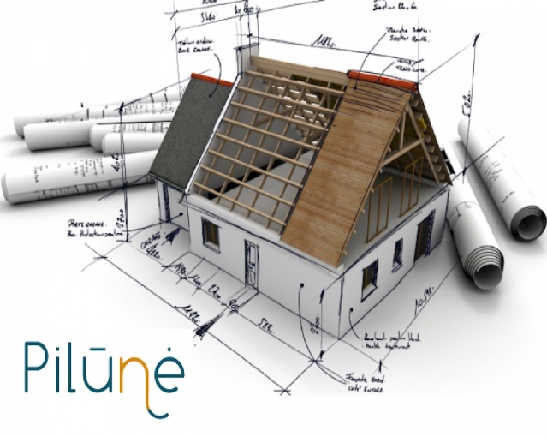
Bendra vertė be PVM: |  |  |  | 9,908.20 | 7,191.45 | 1,978.11 | 738.64 | 9,908.20
PVM (Eur) 21 % |  |  |  | 2,080.72 | 1,510.20 | 415.40 | 155.11 | 2,080.72
Bendra vertė su PVM: |  |  |  | 11,988.92 | 8,701.65 | 2,393.51 | 893.75 | 11,988.92

 |  |  |  |  | Pasiūlymo kaina (į 1 priedą)

 |  |  |  | TIEKĖJŲ DĖMESIU:
 |  |  |  | Pildyti tik gelsvus F; G;H ir I
 |  |  |  | stulpelių langelius

G.V.

BVPŽ: (45.25 kl.) 45262520-2 Plytų mūrijimo darbai
45410000-4 Tinkavimo darbai.; 45261420-4 Hidroizoliacijos įrengimo darbai;
45262420-1 Statybinio plieno montažo darbai statiniuose(skardinimas).;
45111000-8 Griovimo, statybvietės parengimo ir valymo darbai;
90512000-9 Atliekų vežimo paslaugos.

